Sheet1
 |  | 2018 ОНЫ ШИГШЭЭ БАГИЙН ТАМИРЧДЫН МЭДЭЭЛЭЛ

№ | Зураг | Овог | Нэр | Хүйс | Регистерийн дугаар | Спортын төрөл
1 | 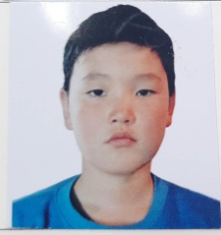 | Батболд | Тамир | Эр | НД 04282901 | Дугуй
2 |  | Ариунжаргал | Хүслэн | Эр | УТ 06303010 | Дугуй
3 | 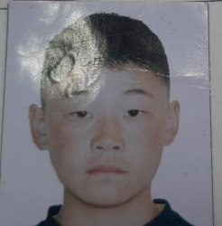 | Ононхүү | Одбилэг | Эр | НУ 03312817 | Дугуй
4 | 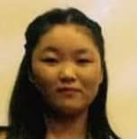 | Нямтөмөр | Өлзийням | Эм | НУ 02263006 | Дугуй
5 | 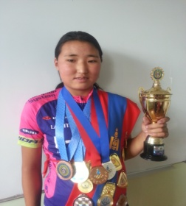 | Батбаяр | Уянга | Эм | НД 06302006 | Дугуй
6 | 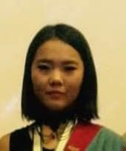 | Гүрбазар | Номин-Эрдэнэ | Эм | УД03221800 | Дугуй
7 |  | Баярмагнай | Анхбаяр | Эр | НУ 03210718 | Дугуй
8 | 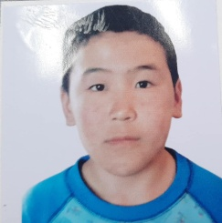 | Батаа | Мөнхбат | Эр | ОС 04210312 | Дугуй
9 | 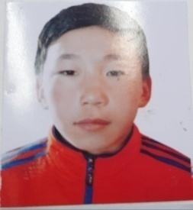 | Эрдэнэбилэг | Мөнх-Эрдэнэ | Эр | НУ04312331 | Дугуй
10 |  | Нацагдорж | Лхагва-Очир | Эр | НМ 04281818 | Дугуй
11 |  | Майцэцэг | Сувд-Эрдэнэ | Эм | НЮ07270505 | Тэшүүр
12 | 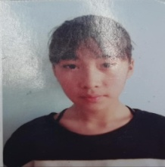 | Ичинхорлоо | Хулан | Эм | НУ04291304 | Тэшүүр
13 |  | Гүрбазар | Номинэрдэнэ | Эм | УД03221800 | Тэшүүр
14 |  | Даваадорж | Бямбадорж | Эр | НУ 03262117 | Тэшүүр
15 |  | Хэрлэнбаатар | Баярт-Учирал | Эр | УХ 06210105 | Тэшүүр
16 |  | Төгсжаргал | Халиунаа | Эм | НУ99042301 | Тэшүүр
17 |  | Ононхүү | Одбилэг | Эм | НУ01312817 | Тэшүүр
18 |  | Ганбат | Өсөхбаяр | Эр | НУ02280411 | Тэшүүр
19 | 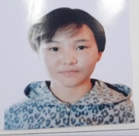 | Энхтуяа | Мөнхтуяа | Эм | НУ00320504 | Тэшүүр
20 |  | Эрдэнэбилэг | Мөнхэрдэнэ | Эр | НУ04312331 | Тэшүүр
21 |  | Калимурат | Алданиш | Эр | НУ00320504 | Тэшүүр
22 |  | Бямбацогт | Билгүүн | эр | НЭ04270550 | Үндэсний сур
23 |  | Бямбацогт | Төгөлдөрбат | эр | НЭ04271513 | Үндэсний сур
24 |  | Төгсбилэг | Анужин | эм | НЭ03231029 | Үндэсний сур
25 |  | Нямдорж | Ариун-Эрдэнэ | эм | НЭ07230603 | Үндэсний сур
26 |  | Баярмандах | Өлзийдэлгэр | эм | НЮ07292808 | Үндэсний сур
27 |  | Түвшинжаргал | Энхрий | эм | УЗ07301449 | Үндэсний сур
28 |  | Дуламсүрэн | Урангоо | Эм | НЙ 04240501 | Цана
29 |  | Гэрэлцацрал | Мөнхзул | Эм | НМ 03300601 | Цана
30 |  | Сүхээ | Энхболд | Эр | ЧД 04222616 | Цана
31 |  | Ариунжаргал | Хүслэн | Эм | УТ 06303010 | Цана
32 |  | Баттогтох | Бат-Оргил | Эр | НН 05291113 | Цана
33 |  | Наранхүү | Мөнгөнцэцэг | Эм | НЩ 06270304 | Цана
34 |  | Гантулга | Энхсайхан | Эр | НМ 06291417 | Цана
35 |  | Батсүх | Хонгор | Эр | НМ 03241619 | Цана
36 |  | Төртогтох | Амарсайхан | Эр | НМ 06211613 | Цана
37 |  | Баттогтох | Батшүр | Эм | НН 01271607 | Цана
38 |  | Мөнхбат | Ган-Эрдэнэ | Эр | НЙ 01212013 | Цана
39 |  | Бхттогтох | Хосбаяр | эр | уж08271/818 | Софт теннис
40 |  | Баатарпүрэв | Тулга | эр | нэ03270218 | Софт теннис
41 |  | Солонго | МолорЭрдэнэ | эр | нэ04241414 | Софт теннис
42 |  | Ганбаатар | Алтанзул | эм | нэ02282803 | Софт теннис
43 |  | Жаргалсайхан | Энхчимэг | эм | нэ02280807 | Софт теннис
44 |  | Батбаатар | Эрдэнэбаатар | эр | нэ02240415 | Софт теннис
45 |  | Батбаатар | Сүхбат | эр | нэ022218106 | Софт теннис
46 |  | Мөнхбаяр | Энхжин | эм | нэ03062200 | Софт теннис
47 |  | Хишигдорж | Тэнгис | эр | нд07222331 | Софт теннис
48 |  | Давааням | Цоггэрэл | эр | нс00232212 | Софт теннис
49 |  | Мөнхнасан | Биндэрьяа | эм | нт04241901 | Ширээний теннисс
50 |  | Мөнхсайхан | Соелмаа | эм | ут03270828 | Ширээний теннисс
51 |  | Мухлай | Мөнх-Алдар | эр | уц11311454 | Ширээний теннисс
52 |  | Өлзийбат | Мөнх-Өлзий | эр | нх09241718 | Ширээний теннисс
53 |  | Баатарпүрэв | Тулга | эр | нэ03270218 | Ширээний теннисс
54 |  | Оролзод | Дорлиг | эр | нт03281512 | Ширээний теннисс
55 |  | Дөл | Удаанжаргал | эм | нт07270601 | Ширээний теннисс
56 |  | Жүгдэрнамжил | Түвшин | эр | нт08211111 | Ширээний теннисс
57 | Зураг | Энхбат | Золжаргал | Эм | УЖ02293024 | Чөлөөт бөх
58 |  | Эрдэнэтуул | Рэнцэнханд | Эм | НФ02252403 | Чөлөөт бөх
59 |  | Эрдэнэочир | Одгэрэл | Эм | ОЖ05272704 | Чөлөөт бөх
60 |  | Батцэнгэл | Төрболд | Эр | НБ01220910 | Чөлөөт бөх
61 |  | Бөхбат | Цэцэнбилэг | Эм | НБ04262228 | Чөлөөт бөх
62 |  | Наадамбат | Батбилгүүн | Эр | НБ04212711 | Чөлөөт бөх
63 |  | Энхбат | Энхболд | Эр | НБ03212135 | Чөлөөт бөх
64 |  | Мөнхзул | Ууганзаяа | Эм | НБ01210702 | Чөлөөт бөх
65 |  | Ганзориг | Энхжин | Эр | НИ02252105 | Чөлөөт бөх
66 |  | Наранхүү | Цэрэнпунцаг | Эр | НЭ01230821 | Чөлөөт бөх
67 |  | Лхамлүндэв | Билгүүн | эр | НЭ02202010 | Чөлөөт бөх
68 | 13 | Лхамбүзмаа | Мөнх-Од | Эр | ЙН03222739 | Чөлөөт бөх
69 | 14 | Бат-Очир | Ган-Эрдэнэ | Эр | ОЛ03242712 | Чөлөөт бөх
70 | 15 | Буянхүү | Цэнгэлбадрах | Эр | КН03302515 | Чөлөөт бөх
71 | 16 | Наранбаатар | Ганцоож | Эр | НГ02311112 | Чөлөөт бөх
72 | 17 | Энхбаатар | Отгоэжаргал | Эм | НЭ04242805 | Чөлөөт бөх
73 | 18 | Бат-Эрдэнэ | Жавхлантөгс | Эр | НН05260611 | Чөлөөт бөх
74 | 19 | Найгал | Бүжинлхам | Эм | ЙР02221200 | Чөлөөт бөх
75 | 20 | Хишигжаргал | Баярцэцэг | Эм | НГ02270903 | Чөлөөт бөх
76 | 21 | Булгамаа | Шинэсаран | Эм | НБ01222404 | Чөлөөт бөх
77 | 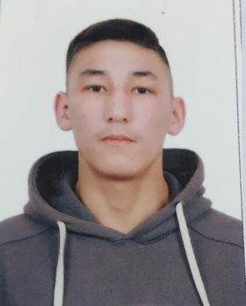 22 | Доржпүрэв | Нямдорж | Эр | НБ03221618 | Чөлөөт бөх
78 | 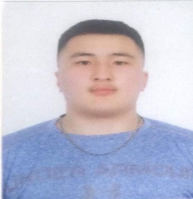 | Болдбаатөр | Батжаргал | Эр | НН02220411 | Чөлөөт бөх
79 |  | Даваасүрэн | Эрдэнэтуул | Эм | ИО01240609 | Чөлөөт бөх
80 |  | Мөнхбаатар | Пүрэвдулаим | Эм | НИ05320800 | Чөлөөт бөх
81 |  | Нандин-Эрдэнэ | Нямдаваа | Эр | НН03250417 | Чөлөөт бөх
82 |  | Нямдорж | Даваадэлгэр | Эм | НЭ03231707 | Бокс
83 |  | Батбаярын | Анужин | Эм | УЖ04242926 | Бокс
84 |  | Мөнхтөр | Энхболд | Эр | УО02210306 | Бокс
85 |  | Атарсайхан | Цэгц-Үжин | Эм | НН05211400 | Бокс
80 |  | Мөнхбат | Санчирмаа | Эм |  | Бокс
81 |  | Бямба-Очир | Ану-Үжин | Эм |  | Бокс
82 |  | Цолмон | Дашмаа | Эм |  | Бокс
83 |  | Энхсайхан | Тэмүүлэн | Эр | НН 03310910 | Бокс
84 |  | Очирдарь | БямбаЭрдэнэ | эр | нэ01263011 | Хөнгөн
85 |  | Батлут | Долгоржав | эм | нз01250102 | Хөнгөн
86 |  | Азбилэг | Мөнхболд | эр | НФ02210813 | Хөнгөн
87 |  | Төмөр | Уянгамаа | эм | лд02272403 | Хөнгөн
88 |  | Отгондаваа | Отгонтэнгэр | эр | на01221311 | Хөнгөн
89 | 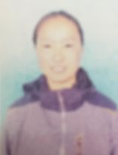 | Алтанзул | Янжинлхам | эр | ВЕ04250701 | Хөнгөн
90 |  | Наранбат | Нандинцэцэг | эм | нэ02310901 | Хөнгөн
91 |  | Отгонбаатар | Анхил | эм | нэ02302909 | Хөнгөн
92 |  | Дуламсүрэн | Оюунчимэг | эм | нй00281401 | Хөнгөн
93 |  | Дуламсүрэн | Урангоо | эм | нй04240501 | Хөнгөн
94 |  | Эрдэнэбилэг | Үрлээ | эм | НХ04250703 | Хөнгөн
95 |  | Батдэлгэр | Далайцэрэн | эр | ны06211815 | Хөнгөн
96 |  | Сонинболд | Хулан | эм | НЙ04231308 | Хөнгөн
97 |  | Анхбаяр | Ануцэцэн | эм | вз02252206 | Хөнгөн
98 |  | Батбаатар | Энхбаатар | эр | на03283118 | Хөнгөн
99 |  | Отгонбаатар | Адилаа | эм | нэ05310108 | Хөнгөн
10 |  | Энхтүвшин | Ариунбат | эр | нй03262211 | Хөнгөн
101 |  | Ганбаатар | Шижирбат | эр | НЙ06231218 | Хөнгөн
102 |  | Ганболд | Гүнжээ | эм | ны09311305 | Хөнгөн
103 |  | Пүрэвдорж | Нансалмаа | эм | нк03232221 | Хөнгөн
104 |  | Батхолбоо | Эрдэнэт Од | эр | НЮ-07270414 | жүдо
105 |  | Чинбат | тэмүүжин | эр | УР-10222177 | жүдо
106 |  | Бүдрагчаа | Амьдрал | эр | УЖ-11211411 | жүдо
107 |  | Батзаяа | Мишээл | эм | ИЦ-11250304 | жүдо
108 |  | Болормаа | Төгөлдөр | эр | НЭ-03320511 | жүдо
108 |  | шинэбаяр | Өсөх Ирээдүй | Эр | НЮ-08232437 | жүдо
110 |  | Сандагдорж | очиртуяа | Эм | НЮ-07290208 | жүдо
111 |  | Цэрэндолгор | Лхамсүрэн | эм | НЮ-07321604 | жүдо
112 |  | Насанжаргал | Сугарсүрэн | эм | УЛ-07210542 | жүдо
113 |  | Төмөр очир | Энхмэнд | эм | НА-08273004 | жүдо
114 |  | Баасанням | Сайнбаяр | эр | ДО-07292613 | жүдо
115 |  | Гансүх | Сүхбат | эр | НГ-07262819 | жүдо
116 |  | Мөнхдэлгэр | Элбэг очир | эр | НЮ-10263019 | жүдо
117 |  | Батсүх | Ууганбат | эр | НЗ-04282412 | жүдо
118 |  | Ганболд | тэмүүжин | эр | Нэ-04230613 | жүдо
119 |  | Анхбаяр | Банзрагч | эр | УК-07232072 | жүдо
120 | 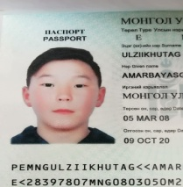 | Өлзийхутаг | Амарбаясгалан | эр | УК-08230590 | жүдо
121 |  | Даваацэрэн | Мөнх-Оргил | эр | УТ-06260715 | жүдо
122 | 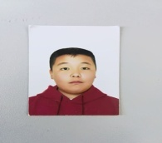 | Батхишиг | Цэрэндорж | эр | НТ-04291917 | жүдо

